상품제안서
라메스프렌즈 V세트 | 상품코드: S43171

 |  |  |  |  |  |  | 02-713-8555 | www.synergygift.co.kr
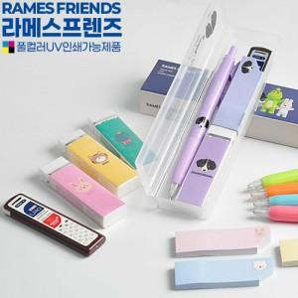

【상세/제작정보】 | <p><span style="font-size: 12pt;">기본수량 3백개 이상 실크 1도 1곳 인쇄 무료 (필기구나 케이스 중 선택)</span>​</p>

【인쇄/포장옵션】 | 실크, 풀칼라 / 포장불가능

【공급단가】 | 수량 | 300~ | 500~ | 1,000~ | 3,000~ | 5,000~
*VAT별도 | 단가 | 2,010원 | 1,960원 | 1,900원 | 1,810원 | 1,780원

【상품 URL】 | https://www.synergygift.co.kr:443/src/goods_detail.php?gdno=43171

